Sheet1
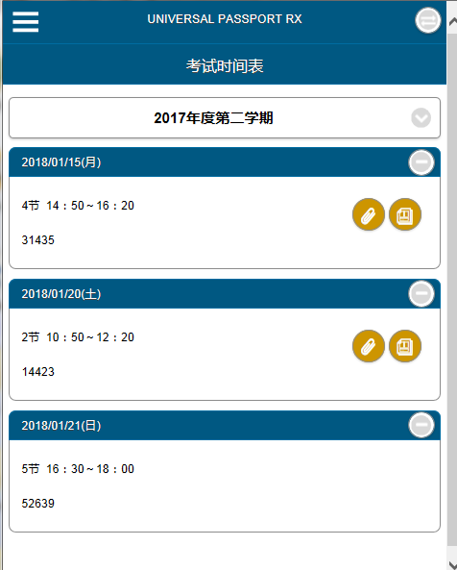
Pky00701 | 通知一览
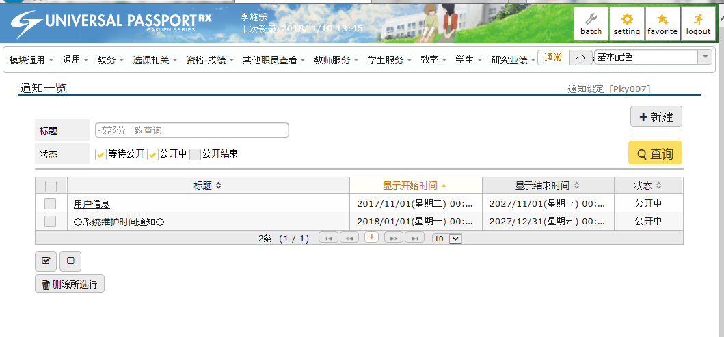

Pky01401 | 参数一览
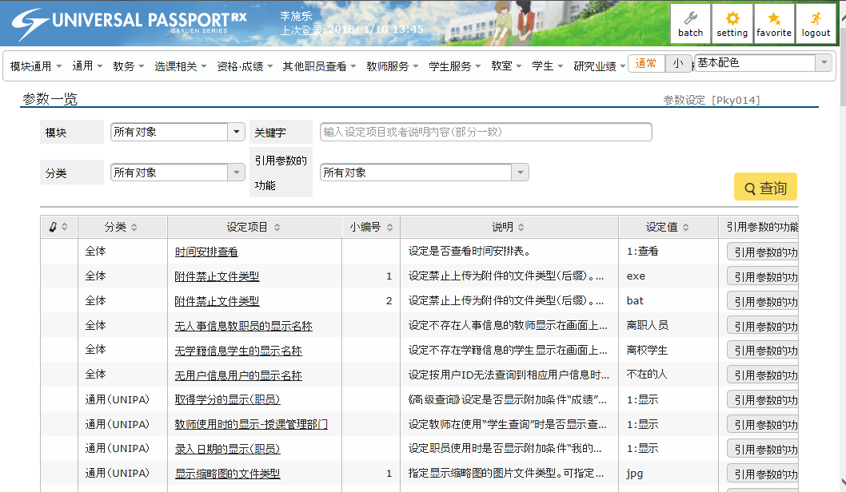

Bsa00301 | 节假日·活动一览
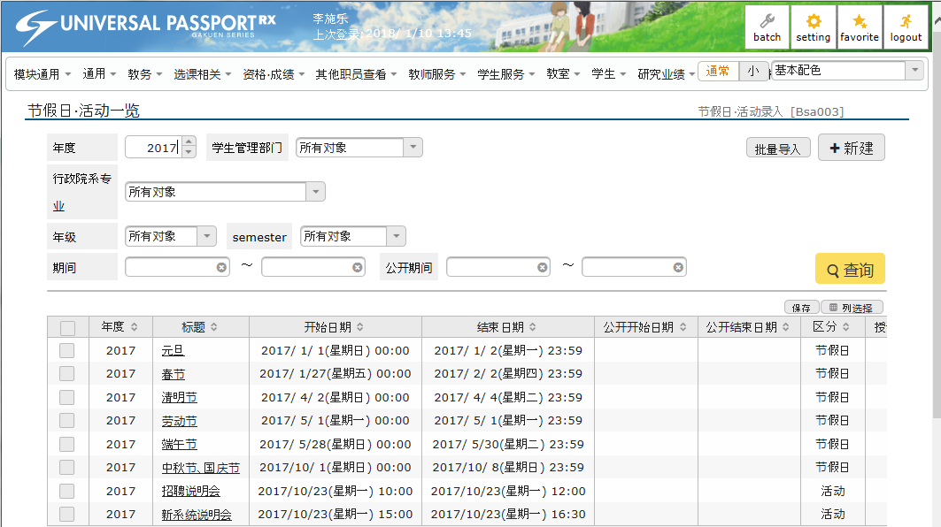

Bsb00102 | 个人信息查看组设定
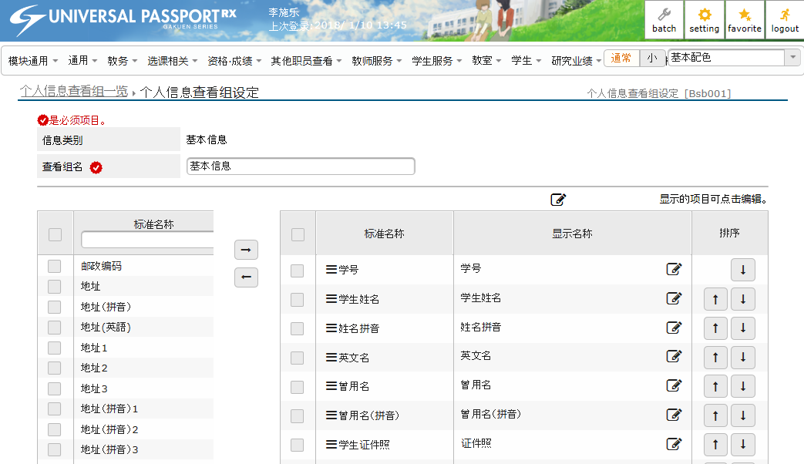

Bsb00802 | 个人信息变更组设定
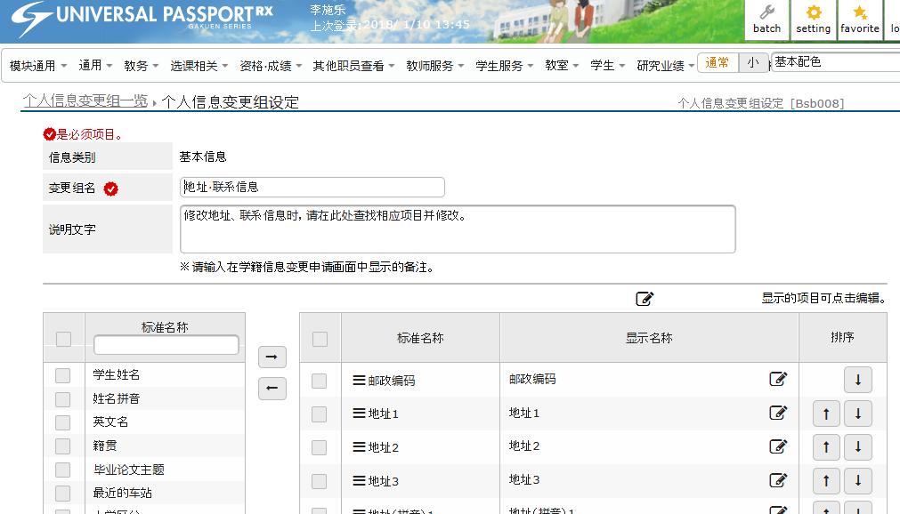

Bsc00304 | 问卷调查对象一览
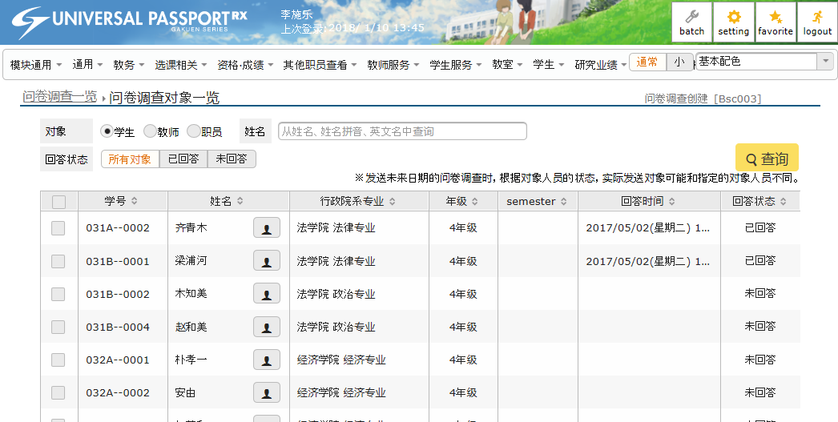

Bsd00301 | 公告固定用词一览
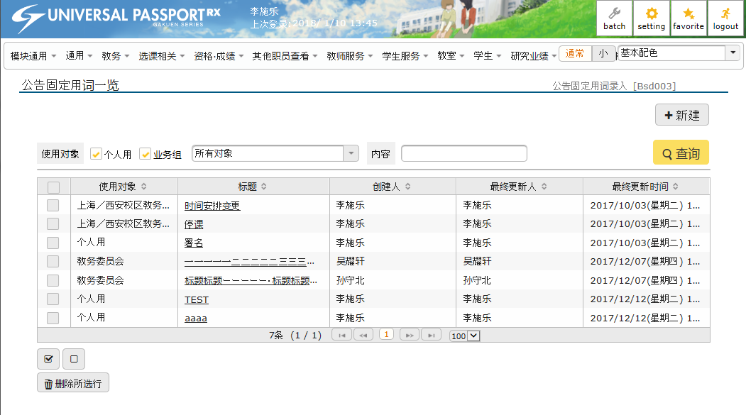

Kmc00801 | 考试实施调查表分配一览
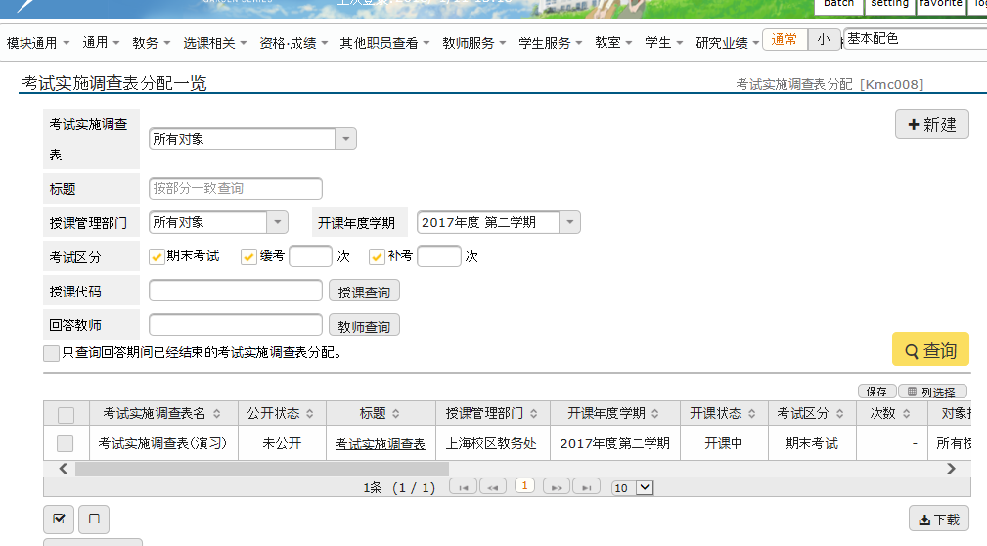

Kmg00601 | 成绩查看
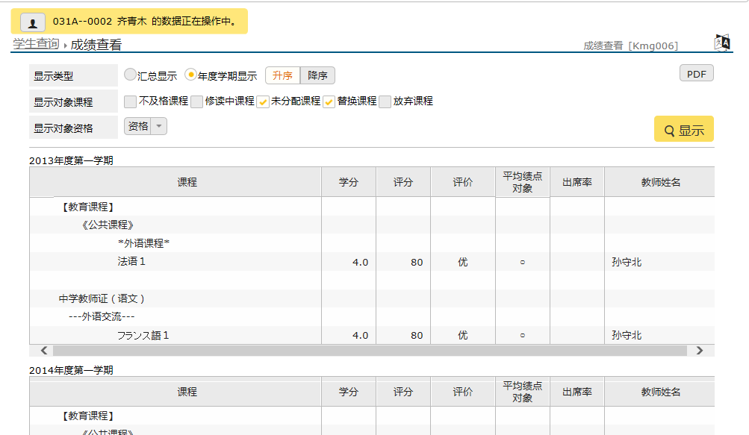

Kmh00501 | 授课大纲录入对象授课一览
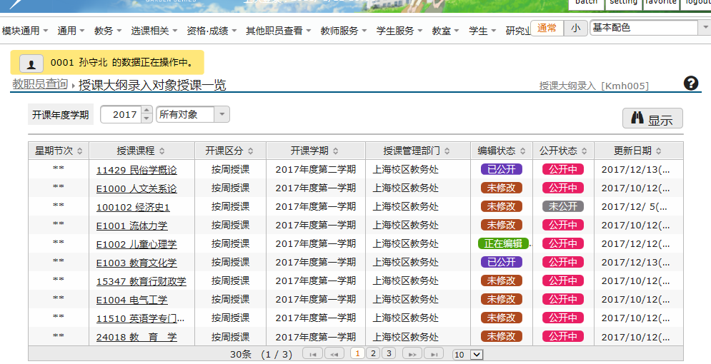

Bsf00301 | Q&A一览
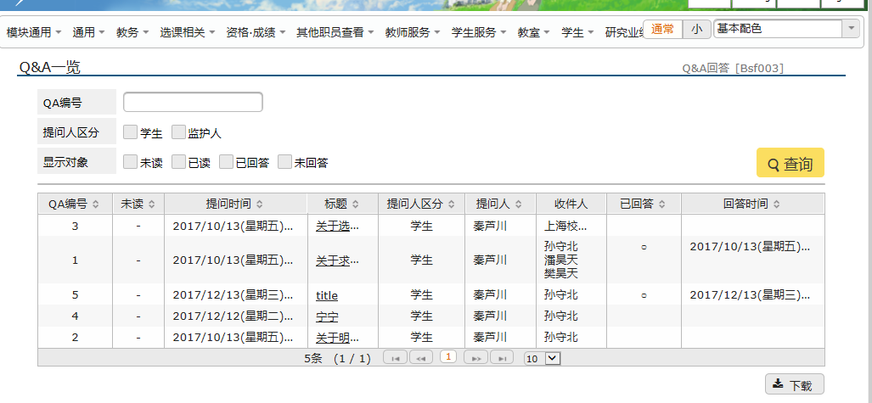

Kmc50201 | 考试时间安排表(手机)

